Forudsætninger
RL 06/08
Dette regneark er udarbejdet af Miljøstyrelsens Referencelaboratorium for Støjmålinger, som en hjælp til beregning af den udvidede usikkerhed for støjberegninger i henhold til ref [1].
I fanebladene "Punkt 1 - 6" indsættes i de farvede felter støjbidragene fra de enkelte kilder sammen med tilhørende standardusikkerhed σ (se værdierme i tabel 1 og 2) samt støjgrænserne
i det pågældende punkt og referenceperiode. I fanebladet "Resultater" indtastes eventuelle 5 dB tillæg for impulser/toner, og her vises oversigtskemaer med støjbidrag (LAeq), støjbelastning (Lr),
udvidet usikkerhed (δ), grænseværdier samt Lr's afvigelse fra støjgrænsen.
For at beskytte de celler, hvori der ikke skal indtastes værdier, er disse celler låst. Hvis arket låses op (Review / Unprotect + Retur) og cellerne ændres, må brugerne selv stå inde for resultatet.
[1] Orientering nr. 36 - "Usikkerhed på beregnede niveauer af ekstern støj fra virksomheder", Miljøstyrelsens Referencelaboratorium, nov 2005, Revision 2, juli 2021

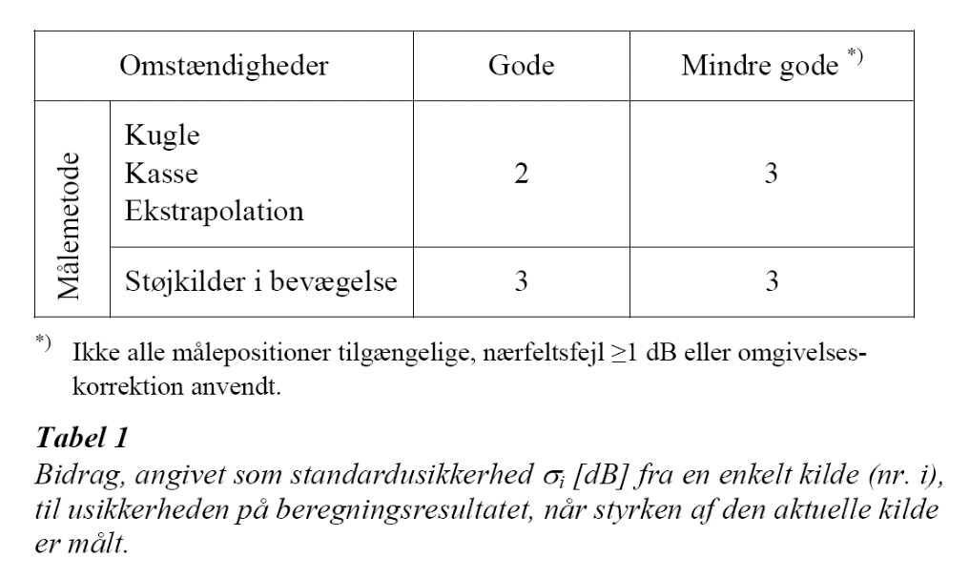
 | Beregning af den udvidede usikkerhed (før kaldet ubestemthed) |  |  |  | Målte kildestyrker
 | I regnearket beregnes automatisk den udvidede usikkerhed udfra |  |  |  | I Tabel 1 fra [1] ses standardusikkerheden ved måling af kildestyrker afhængigt af målemetode og -forhold.
 | den indtastede standardusikkerhed for hver støjkilde (se Tabel 1 og 2).

 | Standardusikkerhed på kildebidraget, σi (indtastes i regnearkene)
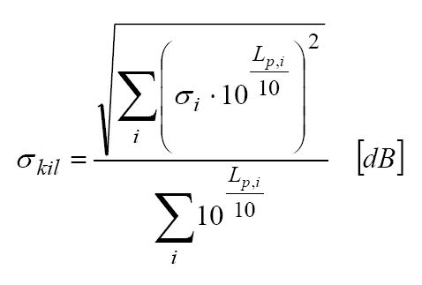

 |  |  |  | Beregningsbidrag

 |  |  |  |  | Katalogværdier for kildestyrker
 |  | Resulterende standardusikkerhed |  |  | I Tabel 2 fra [1] ses standardusikkerheden for katalogdata for kildestyrker afhængigt af kvaliteten af data.
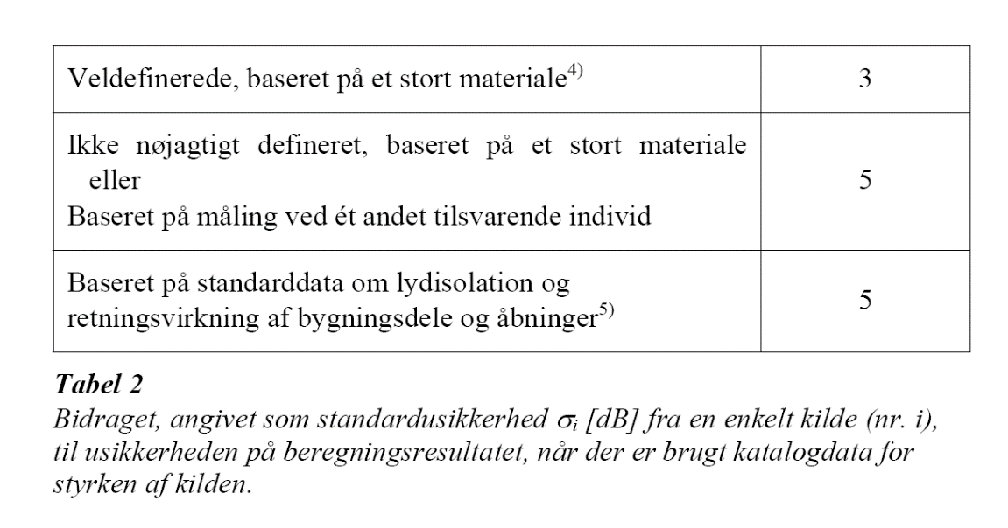

 |  |  | Den udvidede usikkerhed (vises i "Resultater"-fanebladet)

Eksempel, Reflab Orientering 36
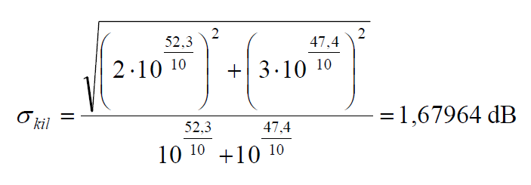
 |  | Reflab orientering nr. 36 / 2005 Rev. 2, Bilag 1 : | Eksempel 1 | Eksempel 2 | Eksempel 3 |  | SUM |  | fra Eksempel 1: Uafhængige støjbidrag fra 2 støjkilder
 |  |  | Kilde 1 til 2 | Kilde 3 til 14 | Kilde 15 til 16 |  | Kilde 1 til 16
 | Samlet støjbidrag LAeq [dB re 20µPa] | LAeq | 53.51755 | 52.92039 | 55.42401 |  | 58.86118

 | Kildebetinget standardusikkerhed | σkil | 1.67964 | 1.70392 | 2.53512 |  | 1.32251 | Formel (5)
 | Standardusikkerhed for beregningen | σber | 1.00 | 1.00 | 1.00 |  | 1.00 | Formel (7) |  | udtryk (5)
 | Resulterende standardusikkerhed | σres | 1.95478 | 1.97569 | 2.72522 |  | 1.65802 | Formel (2)
 | Resulterende udvidet usikkerhed | δres | 3.22539 | 3.25989 | 4.49661 |  | 2.73574 | Formel (3)

 |  |  |  | Sum Kilde 1-14
 |  |  | LAeq | 56.23952
 |  |  | σkil | 1.19794
 |  |  | σres | 1.56047
 |  |  | δres | 2.57477

$σ_{3 kilder}=\sqrt{\frac{3\left({87}^{2}+ {84}^{2}+{84,1}^{2}\right)−(87+84+84,1)2}{3(3−1)}} =$ 1,70392 dB
 |  |  | Støjbidrag | Støjbidrag | Støjbidrag |  | Støjbidrag |  | fra Eksempel 2: Uafhængige kildestyrkemålinger på 3 afkast (n=3)
 | Kildens standardusikkerhed, σi |  | Eksempel 1 | Eksempel 2 | Eksempel 3 |  | SUM
Kilde nr. | Støjkilde | dB | Kilde 1 til 2 | Kilde 3 til 14 | Kilde 15 til 16 |  | Kilde 1 til 16
Uafhængige kilder
1 | Skorsten | 2 | 52.3 |  |  | = | 52.3 |  |  |  | udtryk (1)
2 | Kompressor | 3 | 47.4 |  |  | = | 47.4
$σ_{middel}=σ_{estim}=1,70392$dB, for n>2
 | Sum af Kilde 1-2 | 1.67964 | 53.51755 |  |  |  |  |  | => |  | udtryk (4)
3 | Afkast nr.1 (LwA = 85,3 dB) |  |  | 42.32393
4 | Afkast nr.2 (LwA = 85,3 dB) |  |  | 41.79735
5 | Afkast nr.3 (LwA = 85,3 dB) |  |  | 41.23221
6 | Afkast nr.4 (LwA = 85,3 dB) |  |  | 40.70161
7 | Afkast nr.5 (LwA = 85,3 dB) |  |  | 40.14104
Afhængige kilder
8 | Afkast nr.6 (LwA = 85,3 dB) |  |  | 39.55787
9 | Afkast nr.7 (LwA = 85,3 dB) |  |  | 44.82270
10 | Afkast nr.8 (LwA = 85,3 dB) |  |  | 44.03253
11 | Afkast nr.9 (LwA = 85,3 dB) |  |  | 43.13628
12 | Afkast nr.10 (LwA = 85,3 dB) |  |  | 42.32393
13 | Afkast nr.11 (LwA = 85,3 dB) |  |  | 41.58109
14 | Afkast nr.12 (LwA = 85,3 dB) |  |  | 40.63751
 | Sum af Kilde 3-14 | 1.70392 |  | 52.92039 |  | = | 52.92039
Uafhængige kilder
15 | Lastbilkørsel | 3 |  |  | 54.6 | = | 54.6
16 | Truckkørsel | 3 |  |  | 47.8 | = | 47.8
 | Sum af Kilde 15-16 | 2.53512 |  |  | 55.42401
 | Sum af Kilde 1-16 | 1.32251 |  |  |  |  | 58.86118

